Ark1
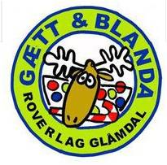
POENGTAVLE KBK 2017
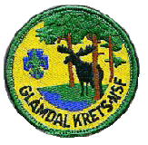

Plass | Gruppe | Patrulje | Praktisk | Orientering | Teori | Patruljedrift | Pioneering | Førstehjelp | Naturkjennskap | Hemmelig Oppgave | Rundløype Totalt | Totalt
1 | Kongsvinger 2. | Panda | 41.5 | 35.5 | 41 | 143 | 44 | 39 | 28 | 50 | 161 | 422
2 | Kongsvinger 2. | Isbjørn | 35 | 32.5 | 33.5 | 132 | 29 | 34 | 23 | 2 | 88 | 321
3 | 1. Grue | Ørn | 9 | 40.5 | 33.5 | 128 | 43.5 | 29 | 25 | 9 | 106.5 | 317.5
4 | 1. Skarnes | Ulv | 39 | 41 | 27.5 | 128 | 28 | 30 | 17 | 0 | 75 | 310.5

Gjennonmsnitt Poeng per Oppgave: |  |  | 31.13 | 37.38 | 33.875 | 132.75 | 36.125 | 33 | 23.25 | 15.25 | 107.625 | 342.75

Totalt Poeng Per Oppgave: |  |  | 50 | 50 | 50 | 150 | 50 | 50 | 50 | 50 | 200 | 500

1

